filme
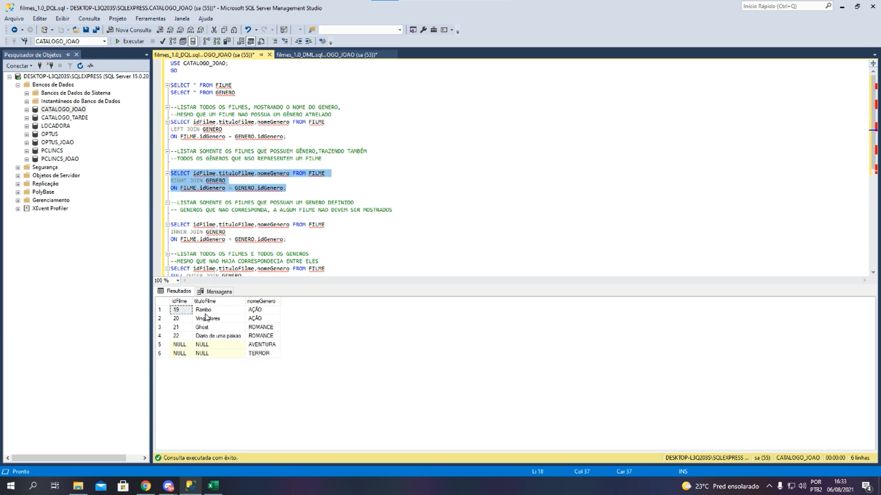
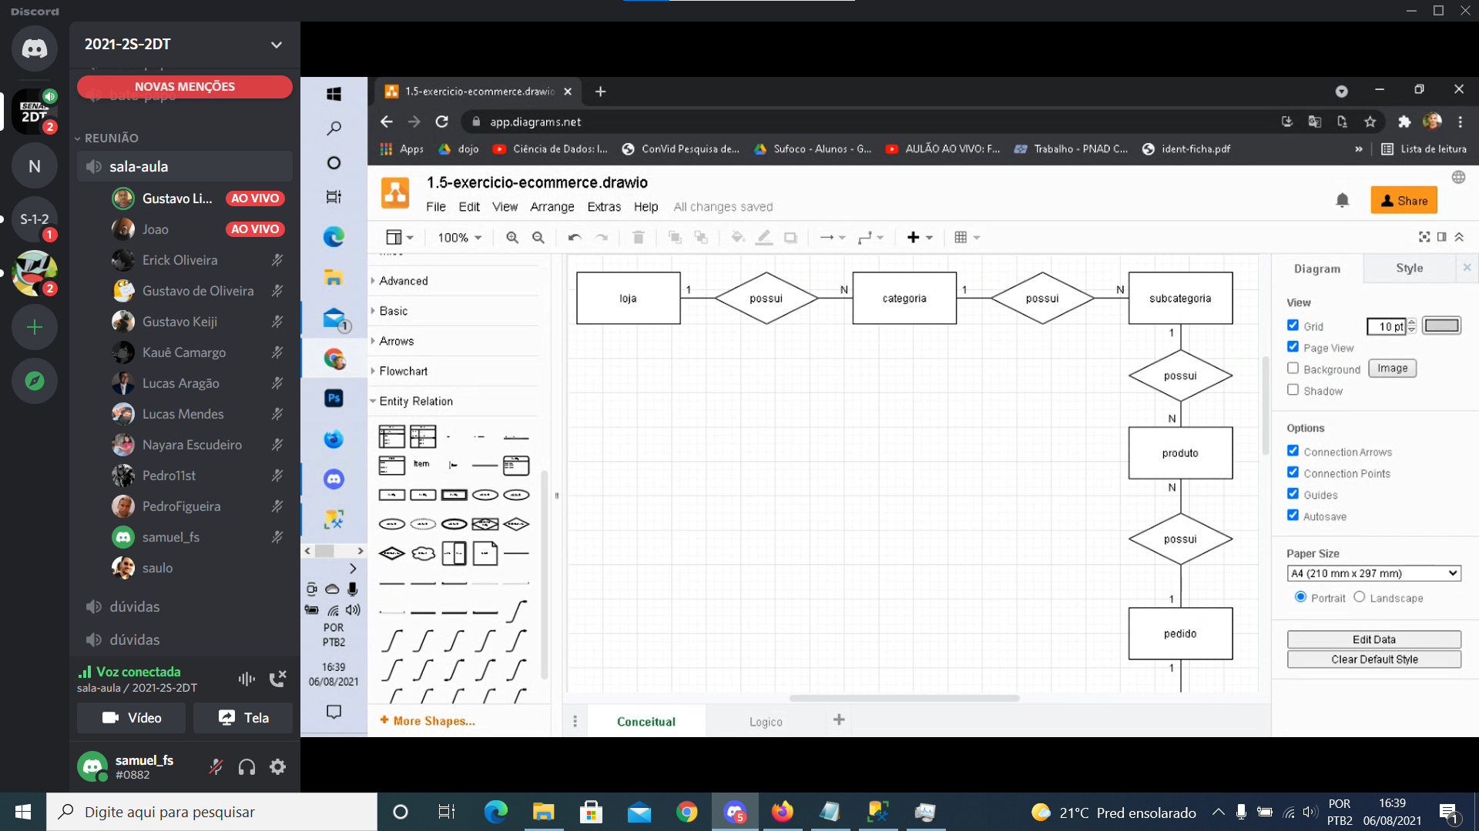
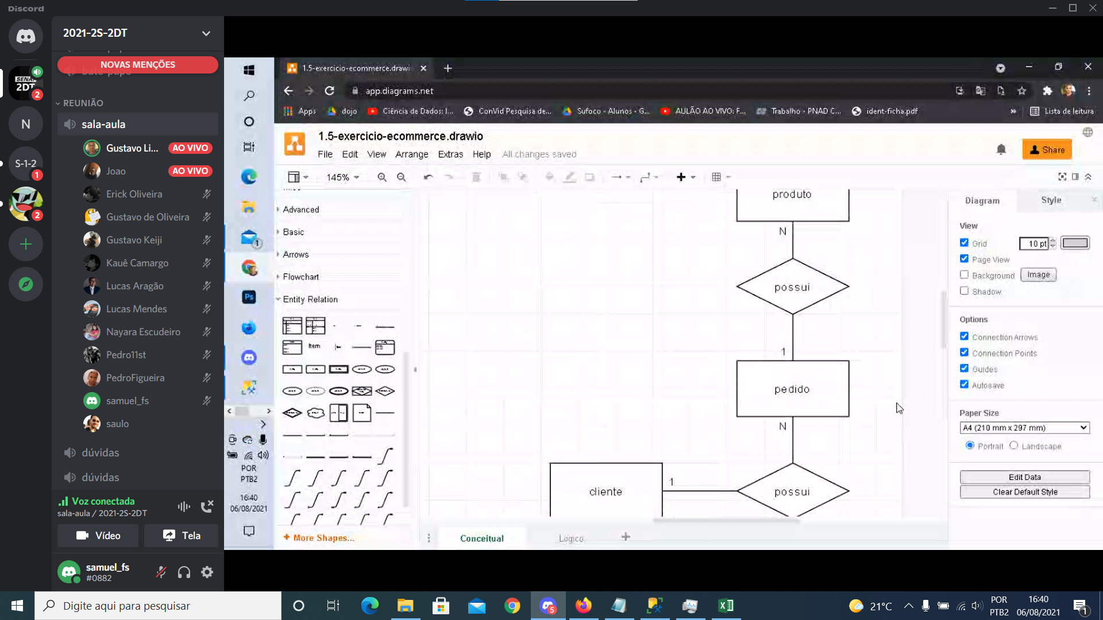
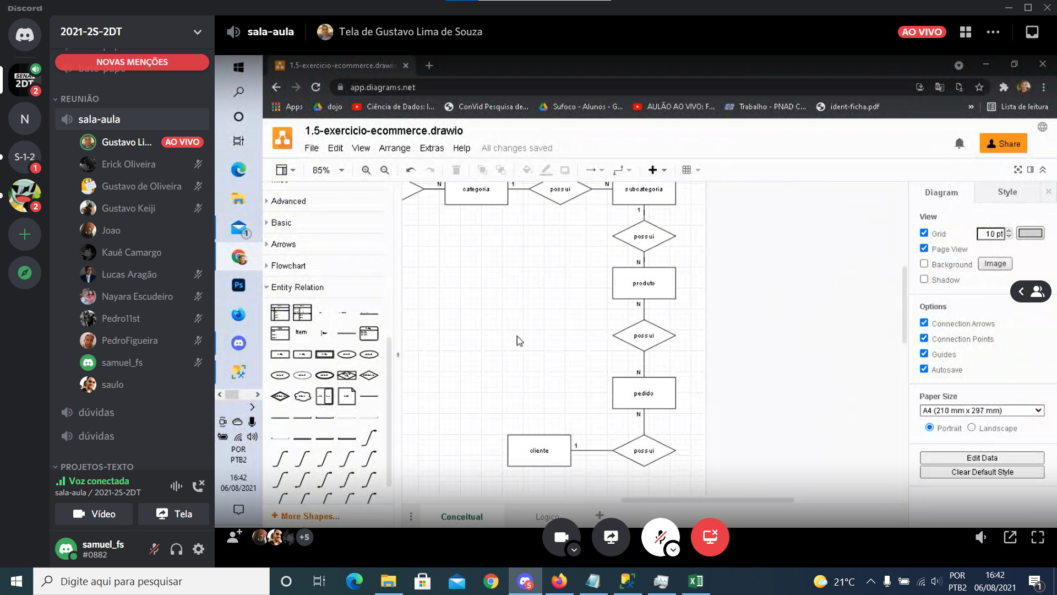
genero |  | filme
idGenero | nomeGenero | idFilme | idGenero | tituloFilme
1 | Ação | 1 | 1 | Rambo
2 | Romance | 2 | 1 | Vingadores
 |  | 3 | 2 | Ghost
 |  | 4 | 2 | Diário de uma paixão

